상품제안서
레빗 UX05 USB 2.0 [4~128G] | 상품코드: F27454

 |  |  |  |  |  |  | 02-412-0044 | www.easy1.co.kr
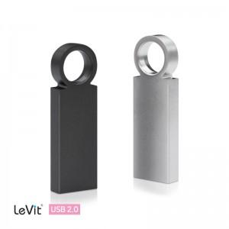

【상세/제작정보】

【인쇄/포장옵션】 | 레이저 / 시판박스

【공급단가】 | 수량 | 100~ | 300~ | 500~ | 1,000~ | 3,000~
*VAT별도 | 8GB | 4,540원 | 4,470원 | 4,360원 | 4,250원 | 4,180원
 | 16GB | 4,880원 | 4,800원 | 4,690원 | 4,570원 | 4,490원
 | 32GB | 5,900원 | 5,810원 | 5,670원 | 5,530원 | 5,430원
 | 64GB | 7,150원 | 7,040원 | 6,870원 | 6,700원 | 6,580원

【상품 URL】 | https://dev.easy1.co.kr:443/src/goods_detail.php?gdno=27454

